Sheet1
Redis事务
 | MySQL | Redis | 注意：
开启事务： | start transaction | multi | ①： | 当Redis语法错误【例如：命令不存在】，exec时会报错，所有事务语句都不执行
执行语句： | 普通SQL语句 | 普通Redis命令 | ②： | 语法本身没错，但适用对象有问题【例如：用sadd命令操作list链表】，exec后会执行正确的语句并跳过不适当的语句
执行失败： | rollback 回滚语句 | discard 取消命令 |  | Redis事务中使用的是乐观锁，只负责监听key是否被改动
执行成功： | commit | exec

买票： | 票的数量：1张 | 张三剩余金额：100 | 李四剩余金额：100
只有一张票，如果在multi（开启事务之后），exec（提交事务）之前，票被李四买走了，----即票的数量为0，如何观察这种情景，并不再提交事务。

乐观锁：事务中使用的是乐观锁

乐观想法：没有那么多人和我抢这张票，我注意票的数量没有改变就行了【乐观锁】
watch key [key1 key2] |  | 监听指定的key是否被改动，如果监听多个key，被监听的key中有一个key被改变则事务提交失败
unwatch |  | 取消所有watch监听的key
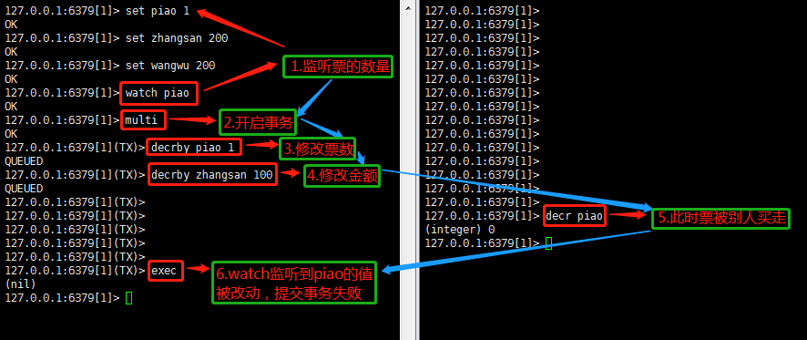

悲观锁

悲观想法：肯定有人和我抢这张票，我要给票的数量上锁，只有我能操作【悲观锁】

